1.3.2.5
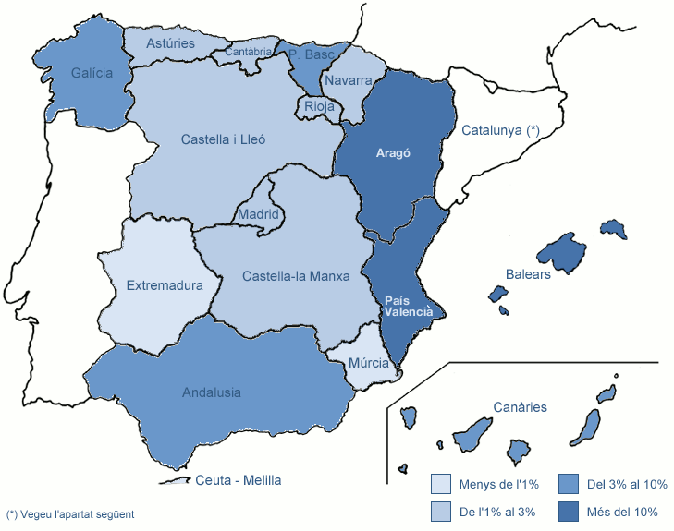
1.3.1 Estudiantat de 1r i 2n cicles i graus
1.3.1.2.5 MATRÍCULA PER LLOC DE RESIDÈNCIA FAMILIAR A L'ESTAT ESPANYOL (excepte Catalunya)

Centre | Andalusia | Aragó | Principat d'Astúries | Balears | Canàries | Cantàbria | Castella i Lleó | Castella-la Manxa | Ceuta i Melilla | Extremadura | Galícia | Madrid | Múrcia | Navarra | La Rioja | País Basc | País Valencià | Total
CENTRES PROPIS
200 FME | 4 | 4 | - | 10 | 2 | - | 3 | 1 | - | - | 3 | - | 3 | 3 | - | 1 | 7 | 41
210 ETSAB | 11 | 101 | 12 | 224 | 37 | 13 | 19 | 5 | 2 | - | 33 | 18 | 1 | 17 | 15 | 86 | 66 | 660
220 ETSEIAT | 1 | 8 | 1 | 74 | 4 | - | 2 | 2 | - | - | 1 | 5 | 2 | 2 | 1 | 3 | 11 | 117
230 ETSETB | 6 | 8 | - | 88 | 5 | - | 2 | 3 | - | - | 11 | 4 | 1 | 7 | - | 2 | 17 | 154
240 ETSEIB | 7 | 12 | 2 | 113 | 6 | 1 | - | 2 | - | - | 3 | 1 | 1 | 4 | 1 | 14 | 18 | 185
250 ETSECCPB | 3 | 28 | 1 | 60 | 5 | - | 1 | 1 | - | - | 2 | 2 | - | 5 | 1 | 14 | 15 | 138
270 FIB | 4 | 11 | - | 50 | 9 | 1 | 2 | 1 | - | - | 2 | 1 | - | 2 | 3 | 4 | 6 | 96
280 FNB | - | 2 | 1 | 65 | 5 | 1 | - | 1 | - | - | 1 | - | - | - | - | 6 | 13 | 95
290 ETSAV | 9 | 12 | 2 | 33 | 3 | 5 | 2 | - | - | - | 5 | 1 | 3 | 1 | 2 | 14 | 15 | 107
300 EETAC | 8 | 6 | - | 23 | 4 | 1 | 5 | 2 | 1 | - | 7 | 3 | 2 | 2 | 2 | 4 | 15 | 85
310 EPSEB | 5 | 24 | 2 | 57 | 5 | 1 | 9 | - | - | - | 5 | 1 | 1 | 3 | 4 | 14 | 17 | 148
320 EET | 2 | 2 | 1 | 39 | 2 | - | 2 | 1 | - | 1 | 2 | - | - | 2 | 1 | - | 4 | 59
330 EPSEM | - | 2 | - | 9 | 1 | - | - | - | - | - | - | - | - | - | 1 | - | 2 | 15
340 EPSEVG | 4 | 8 | - | 38 | 1 | 2 | 2 | 2 | - | 1 | 3 | - | - | 1 | 1 | 4 | 9 | 76
370 EUOOT | 8 | 2 | 6 | 14 | 4 | - | 2 | 1 | - | - | 4 | 3 | - | 5 | 1 | 12 | 3 | 65
390 ESAB | - | 2 | 1 | 23 | 3 | 1 | - | 3 | - | - | - | 1 | - | - | - | 1 | 2 | 37
162 CFIS | 5 | 3 | 1 | 8 | 2 | - | 2 | 2 | - | - | 4 | 2 | 4 | 4 | - | 1 | 10 | 48
CENTRES ADSCRITS
801 EUNCET | - | - | - | 2 | - | - | - | - | - | - | - | - | - | - | - | - | - | 2
802 EAE | - | 1 | - | 13 | - | - | - | - | - | - | - | - | - | - | - | - | - | 14
804 CITM | 2 | 2 | - | 11 | 4 | 2 | 5 | 1 | - | - | 6 | 3 | - | - | - | 6 | 10 | 52
820 EUETIB | 4 | 12 | 2 | 108 | 5 | 1 | 1 | 1 | - | - | 10 | 1 | - | 7 | - | 7 | 13 | 172
840 EUPMT | 1 | 1 | - | 10 | 1 | - | 1 | - | - | - | - | - | - | 2 | - | 1 | 2 | 19
860 EEI | - | - | - | - | - | - | - | - | - | - | - | - | - | - | - | - | - | 0
TOTAL UPC | 84 | 251 | 32 | 1,072 | 108 | 29 | 60 | 29 | 3 | 2 | 102 | 46 | 18 | 67 | 33 | 194 | 255 | 2,385
% SOBRE EL TOTAL DE LA UPC | 3.5% | 10.5% | 1.3% | 44.9% | 4.5% | 1.2% | 2.5% | 1.2% | 0.1% | 0.1% | 4.3% | 1.9% | 0.8% | 2.8% | 1.4% | 8.1% | 10.7%
No inclou Catalunya (vegeu la distribució comarcal dels estudiants amb domicili familiar a Catalunya a la taula següent).
Dades a maig de 2012

